Home


Flash Results

Summary
Summary - Regions EBITDA

 | #N/A |  |  |  | #N/A | #N/A | #N/A | #N/A | #N/A

 | - | - | -
 | Month
 |  |  |  | VCBR (BRL)
 | - | -
 | - | -

15711,83795
 |  | #VALUE!

 |  |  | 0% vs. Budget
 |  |  |  | VCNA (USD)

 | - | -
 | - | - | -
 | YTD
 | - | -

15711,83795
 | - | -
 | - | - | -
 |  | #VALUE! |  | VCEA (EUR)

 |  |  | 0% vs. Budget
 | - | -

 | Full Year

 |  |  |  | VCLatam (USD)

15711,83795
 | - | - | -
 |  | #VALUE!
 | - | -
 | - | -
 |  |  | 0% vs. Budget

EBITDA
 | Account Analysis by Region

 |  | #N/A |  |  |  |  | #N/A |  |  | #N/A |  | #N/A |  |  | #N/A |  | #N/A | #N/A | #N/A

 |  | #N/A |  |  |  |  |  |  |  |  |  |  |  |  |  | #N/A
 | 2024 | 2025 | 2025
#N/A | - | - | -
0 | - | - | -
2024 | -
L300 | -
VCBR | - | -
VCNA | - | -
VCEA | - | -
VCLATAM | - | -
Others | - | -
FX | -
Flash | -

#N/A |  |  | #VALUE! | #VALUE! | #VALUE! | #VALUE! | #VALUE! | #VALUE! | 0% | 0% | 0% | 0% | 0% | 0%

Monthly Global
Month Analysis
 | #N/A | #N/A | #N/A | Actual | L300

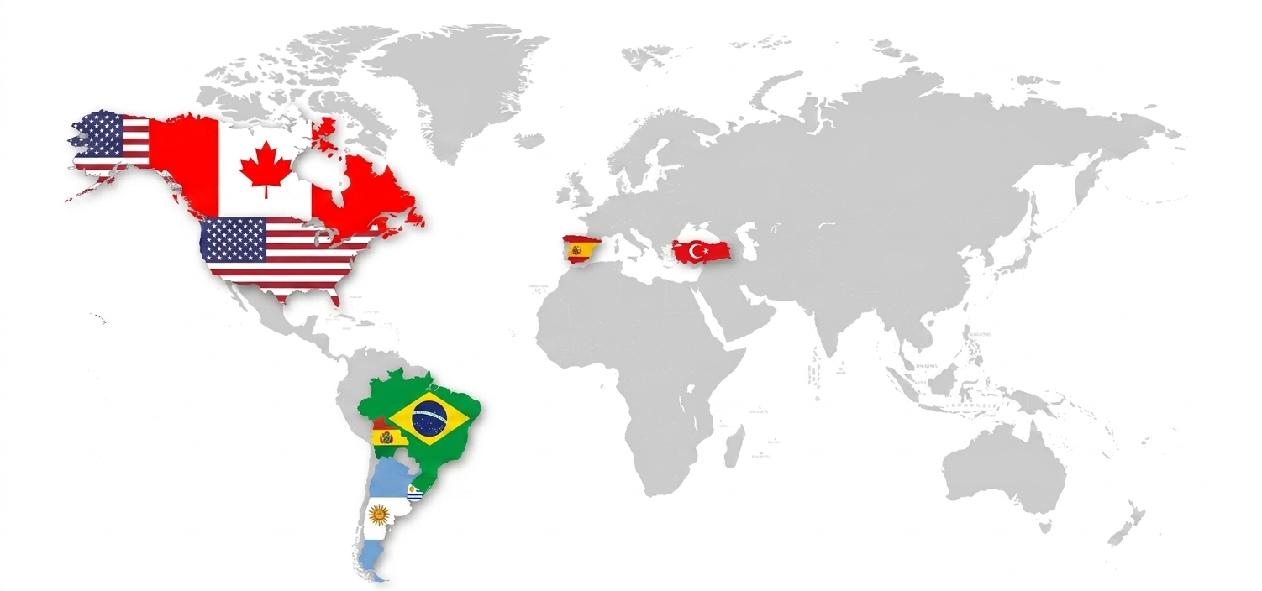

#VALOR!
#VALOR!
Turkey
VCGlobal

#VALOR!

Spain

#VALOR!

VCNA

#VALOR!

Brazil

#VALOR!

Bolivia
#VALOR!

Uruguai

Monthly VOL | PRICES
Month Analysis
 | #N/A | #N/A | #N/A | #N/A | Actual | L300

▬ 0,00% | ▬ 0,00%
▬ 0,00% | ▬ 0,00%
Turkey
VCGlobal

▬ 0,00% | ▬ 0,00%

Spain
▬ 0,00% | ▬ 0,00%

CANADA

▬ 0,00% | ▬ 0,00%
USA

▬ 0,00% | ▬ 0,00%

Brazil

▬ 0,00% | ▬ 0,00%

Bolivia
▬ 0,00% | ▬ 0,00%

Uruguai

Vol | Price (product)
Volume | Price

_
_

 | #N/A | #N/A | #N/A | #N/A |  | #N/A | #N/A | #N/A

 | #N/D | #N/D
#N/A | - | -
0 | - | -
 | Sales Volumes |  |  |  | #N/A |  |  | #N/A
#N/A
 | #N/D | #N/D
#N/A | - | -
0 | - | -
 | #N/D | #N/D
#N/A | - | -
0 | - | -

 | #N/D | #N/D
#N/A | - | -
0 | - | -
 | #N/D | #N/D
#N/A | - | -
0 | - | -
#N/A

 | #N/D | #N/D
#N/A | - | -
0 | - | -
 | #N/D | #N/D
#N/A | - | -
0 | - | -
#N/A

Cement | Region
Volume | Price

_
_

 | #N/A | #N/A | #N/A |  | #N/A | #N/A | #N/A

 | #N/D | #N/D
#N/A | - | -
0 | - | -
 | Sales Volumes |  |  | FOB Price |  |  | EBITDA
#N/A
 | #N/D | #N/D
#N/A | - | -
0 | - | -
 | #N/D | #N/D
#N/A | - | -
0 | - | -

#N/A

 | #N/D | #N/D
#N/A | - | -
0 | - | -
 | #N/D | #N/D
#N/A | - | -
0 | - | -
 | #N/D | #N/D
#N/A | - | -
0 | - | -
#N/A

#N/A

 | #N/D | #N/D
#N/A | - | -
0 | - | -
 | #N/D | #N/D
#N/A | - | -
0 | - | -
 | #N/D | #N/D
#N/A | - | -
0 | - | -
#N/A

#N/A

